Início
Educandoweb | FLUXO DE CAIXA EMPRESARIAL

CADASTROS
RELATÓRIOS
GRÁFICOS
Empresa
LOJAS EDUCANDOWEB LTDA.

Plano de Contas de Entradas - Nível 1
Fluxo de Caixa e Resultado Mensal
Dashboard Financeiro - Posição Atual
Plano de Contas de Entradas - Nível 2
Detalhamento da Receita
Dashboard Financeiro - Posição Mensal
Plano de Contas de Saídas - Nível 1
Detalhamento da Despesa
Responsável
Victor Von Doom
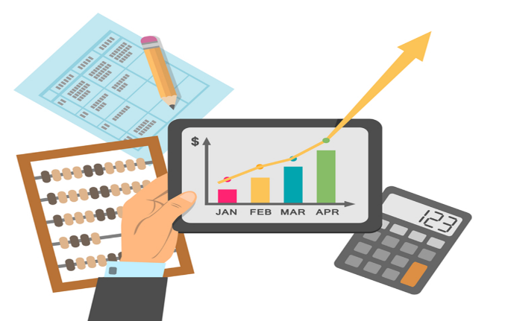
Plano de Contas de Saídas - Nível 2
Contas a Pagar
Registro das Entradas de Caixa
Contas a Receber

Registro das Saídas de Caixa
Contas a Receber Vencidas

